Hoja1
 |  | Metodo de la gran M

Ejemplo

 | x1 = cantidad de productos R
 | x2= cantidad de productos S

 | Min Z = 45x1 + 80x2

 | Restricciones
 | x1 >= 90
 | x2 >= 180
 | x1+x2 >=100
 | x1,x2 >= 0

 | Cambiar inecuaciones a ecuaciones

 | Min Z = 45x1 + 80x2 -0S1-0S2-0S3+Ma1+Ma2+Ma3

 | x1 -S1+Ma1=90
 | x2 -S2 +Ma2 = 180
 | x1+x2-S3+M3=100

 | Tabla Simplex

 |  | Cj | 45 | 80 | 0 | 0 | 0 | M | M | M
 |  | Variables Basicas | X1 | X2 | S1 | S2 | S3 | Ma1 | Ma2 | Ma3 | Solucion
 | M | m1 | 1 | 0 | -1 | 0 | 0 | 1 | 0 | 0 | 90
 | M | m2 | 0 | 1 | 0 | -1 | 0 | 0 | 1 | 0 | 180
 | M | m3 | 1 | 1 | 0 | 0 | -1 | 0 | 0 | 1 | 100
 |  | Z | 2M | 2M | #NAME? | #NAME? | #NAME? | M | M | M | 370M
 |  | Zj-Cj | 2M | 2M | #NAME? | #NAME? | #NAME? | 0 | 0 | 0 |  | -->Vector de costes reducidos

 |  | Cj | 45 | 80 | 0 | 0 | 0 | M | M | M
 |  | Variables Basicas | X1 | X2 | S1 | S2 | S3 | Ma1 | Ma2 | Ma3 | Solucion
 | M | m1 | 1 | 0 | -1 | 0 | 0 | 1 | 0 | 0 | 90 | 90 | R1
 | M | m2 | 0 | 1 | 0 | -1 | 0 | 0 | 1 | 0 | 180 | #DIV/0! | R2
 | M | m3 | 1 | 1 | 0 | 0 | -1 | 0 | 0 | 1 | 100 | 100 | R3
 |  | Z | 2M | 2M | #NAME? | #NAME? | #NAME? | M | M | M | 370M
 |  | Zj-Cj | 2M | 2M | #NAME? | #NAME? | #NAME? | 0 | 0 | 0

 |  | Cj | 45 | 80 | 0 | 0 | 0 | M | M | M
 |  | Variables Basicas | X1 | X2 | S1 | S2 | S3 | Ma1 | Ma2 | Ma3 | Solucion
 | 45 | x1 | 1 | 0 | -1 | 0 | 0 | 1 | 0 | 0 | 90
 | M | m2 | 0 | 1 | 0 | -1 | 0 | 0 | 1 | 0 | 180
 | M | m3 | 0 | 1 | 1 | 0 | -1 | -1 | 0 | 1 | 10 | -->Se resto R3-(1R1)
 |  | Z | 2M | 2M | #NAME? | #NAME? | #NAME? | M | M | M | 190M
 |  | Zj-Cj | 2M | 2M | #NAME? | #NAME? | #NAME? | 0 | 0 | 0

 |  | Cj | 45 | 80 | 0 | 0 | 0 | M | M | M
 |  | Variables Basicas | X1 | X2 | S1 | S2 | S3 | Ma1 | Ma2 | Ma3 | Solucion
 | 45 | x1 | 1 | 0 | -1 | 0 | 0 | 1 | 0 | 0 | 90
 | M | m2 | 0 | 1 | 0 | -1 | 0 | 0 | 1 | 0 | 180
 | M | m3 | 0 | 1 | 1 | 0 | -1 | -1 | 0 | 1 | 10
 |  | Z | 0 | 2M | M | #NAME? | #NAME? | #NAME? | M | M | 190M
 |  | Zj-Cj | 0 | 2M | M | #NAME? | 2 | #NAME? | 0 | M

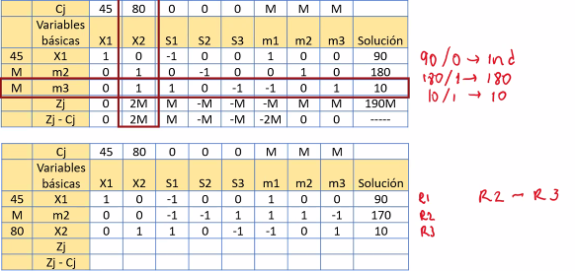

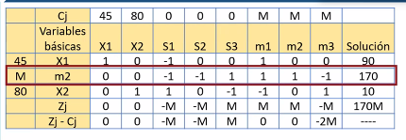

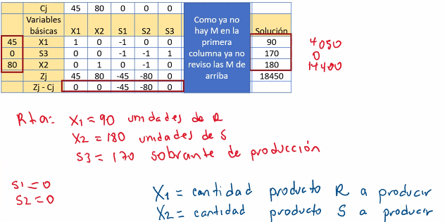

 |  | Ejercicio

 |  | x1= ventanas tipo A
 |  | x2=ventanas tipo B

 |  | Max Z =40x1 + 50x2

 |  | restricciones

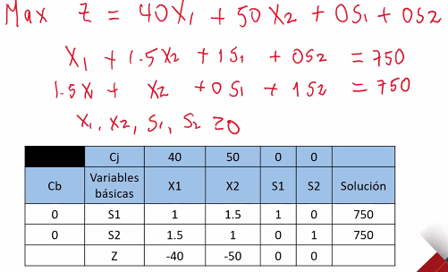

 |  | x1 + 1.5x2 + S1 + 0S2 = 750
 |  | 1.5x1 + x2 + 0s1 + 1s2 = 750

 |  |  | Cj | 40 | 50
 |  | cb | Valores basicos | x1 | x2 | s1 | s2 | Solucion
 |  | 0 | S1 | 1 | 1.5 | 1 | 0 | 750 | #VALUE!
 |  | 0 | S2 | 1.5 | 1 | 0 | 1 | 750 | 750
 |  |  | z | -40 | -50 | 0 | 0

